wechatapi说明
wechatapi.js是新蓝后台中活动专业，实现自定义分享的js文件，根据具体业务需要和微信js-sdk说明文档，此处可能会增加微信js-sdk说明文档中的其他功能

1 | 参数说明
 | 1.1 | callAjaxURL
 |  | 后台服务地址，用来计算验证用参数和拼接分享链接用参数
 | 1.2 | cmd
 |  | 后台调用的函数入口，包括：
 |  | # getConfig 用于url为http://XXXXX/XX.html?XX=XX
 |  | # getConfig2 用于url为http://XXXXX/XX.html
 |  | 此处的url均指不带openid等微信代过来的参数情况下的原始url
 | 1.3 | url
 |  | 页面传到后台的地址，必须是当前页面完整的地址，否则微信验证通不过
 |  | a.用户微信验证，计算签名
 |  | b.通过url查找auth服务中project表里面的key，和weixin字段（此处是新蓝auth服务专用）
 |  | ps. project表中url字段不能出现重复，以免此处传到后台查找出多个key和weixin，出现错误
 | 1.4 | isDebugOn
 |  | 是否开启微信自带的调试开关，true时会alert出微信自带的参数
 | 1.5 | shareURL
 |  | 分享用链接地址，如果填写了分享会根据这个参数，如果没有填写分享链接会根据后台传回的appid和state生成
 | 1.6 | shareImg
 |  | 分享用图标的地址
 | 1.7 | shareTitle
 |  | 分享用标题，默认是H5页面的title
 | 1.8 | shareDesc
 |  | 分享用描述

2 | 后台说明
 | 2.1 | 表结构
 |  | 新蓝管理后台微信认证服务中相关的表有以下2个：
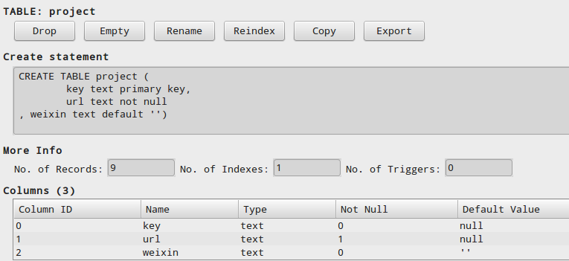

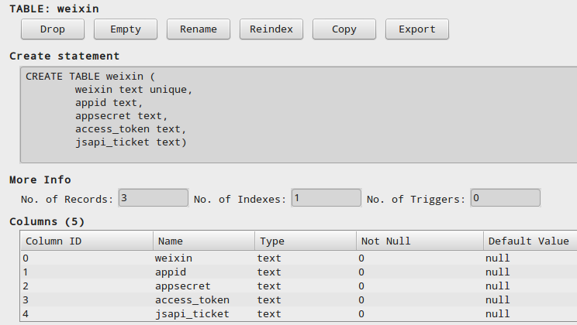

 | 2.2 | 实现原理
 |  | ● | 前台通过ajax方式将当前页面的url传递到后台，根据选择函数的不同，通过url取prokect表中的key和weixin字段
 |  |  | cmd参数getConfig主要对应蓝色方框中的url类型，getConfig2主要对应红色方框中的url类型

 |  | ● | 参数key直接传回前台，作为拼接分享链接时使用的参数(回传时的参数state)
 |  | ● | 参数weixin作为检索条件去weixin表中取appid，accessToken和JsapiTicket（accessToken此处取出来暂时貌似没有用处）
 |  | ● | 产生一个时间戳Timestamp、一个随机字符串NonceStr，与weixin表中去出来的JsapiTicket、前台传过来的url，通过sha1
 |  |  | 算法，生成签名
 |  | ● | 把project表中取出来的key，此处命名为state
 |  |  | 时间戳Timesstamp，此处命名为timestamp
 |  |  | weixin表中取出来的Appid，此处命名为appid
 |  |  | 随机字符串Noncetr，此处命名为nonceStr
 |  |  | 生成的签名Sinature，此处命名为signature
 |  |  | 传回前台
 |  | ● | 参数state（project表中的key字段）、appid用来生成分析链接
 |  |  | 参数appid、timestamp、nonceStr、signature，通过wx.config接口注入验证权限

3 | 参考链接
 | 3.1 | 微信公众号开发文档
 |  | http://mp.weixin.qq.com/wiki/home/index.html

